Main
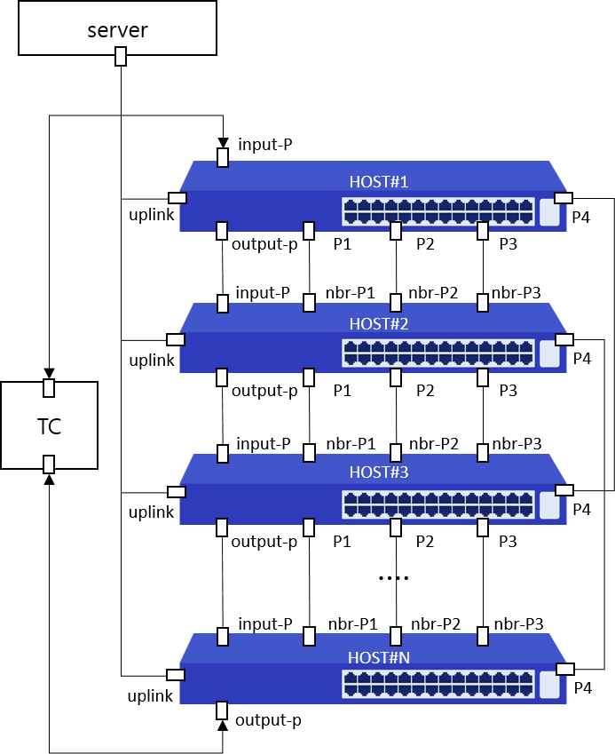
Item List | Elapsed Time | Fail Cnt | Result
Speed | 2(m)2(s) | 0 | Normal
UDLD | 28(s) | 0 | Normal
Total test | 2(m)30(s) | 0 | Normal

